Nokia Failure Report
FALSE |  |  | Favor llenar los campos en amarillo claro

 |  |  |  |  |  | FAILURE REPORT |  |  |  |  |  | Arrived at NET
 |  |  |  |  |  |  |  |  |  |  |  | File Id.
 |  |  |  |  |  |  |  |  |  |  |  | RMA

1. REMITENTE | Nombre de la Empresa |  |  |  |  |  |  |  |  | Diligenciado por
 | Nokia Solutions and networks commissioning |  |  |  |  |  |  |  |  | Sandra Salazar
 | Dirección |  |  |  |  |  |  |  |  | Telefono
 | MICROLINK KM 2.5 via Siberia portos 80 Bodega 7 Junto a bodegas TITAN |  |  |  |  |  |  |  |  | 3107245382
 |  |  |  |  |  |  |  |  |  | Fax |  |  |  | Día del Envio

Retornar para | Nombre (si es diferente a la información suministrada arriba) |  |  |  |  |  |  |  |  | E-mail
 |  |  |  |  |  |  |  |  |  | mauricio.beltran.ext@nsn.com
 | Dirección ( SI es diferente a la información suministrada arriba)

2. INFORMACION |  | regional | Dpto/ciudad | sitio | EFECTO O EXTENSION DE FALLA |  |  |  |  |  |  | GRAVEDAD DE LA FALLA
GENERAL |  | SUROCCIDENTE | CALI | CAL.Gitan |  | 1. Capacidad de Tráfico disminuida |  |  |  | 100 | % | Desempeño del sistema
En caso de error en el documento, el número de entrega es suficiente | FALLA DETECTADA BASADA EN |  |  |  |  | 2. PCM Circuitos o Radio Carriers indisponibles |  |  |  |  | pcs | X | 1. Significativamente disminuido
 |  | 1. Error printout |  |  |  | 3. Suscriptores desconectados |  |  |  |  | pcs |  | 2. Claramente disminuido
 | x | 2. señal HW |  |  |  | 4. Facilidades del usuario indisponibles |  |  |  |  | pcs |  | 3. Disminuido
 |  | 3. Notificación del Suscritor |  |  |  | 5. Facilidades usadas por funcionarios indisponibles |  |  |  |  | pcs |  | 4. Levemente disminuido
 |  | 4. Otros, explicar en Item 4 |  |  |  |  |  |  |  |  |  |  | 5. Propuesta de modificación o mejora (no falla)
 |  |  |  |  |  | 6. No puede ser accesado, explicar en Item 4
 | OCURRENCIA |  |  |  | Día de la detección de la Falla |  | Duración del efecto de la falla |  |  |  |  | Tiempo de reativación y de reparación excluyendo tiempo de viaje u otros atrasos administrativos
 | DE LA FALLA
 |  |  |  | Reproduciblel
 | X | Permanente |  | Aleatorio | 2024-11-12 |  | 1 | d | h |  | min |  | h |  | min
Apendice | Archivos BlackBox |  | Lista de alarmas |  | Discos/Cintas |  | Ejecución y error |  | Monitoreo de Mensajes |  |  | Reportes |  | Otras listas y documentos

 |  | pcs |  | pcs |  | pcs |  | pcs |  | pcs |  |  | pcs |  | pcs
3a. INFORMACIONES | Código del Equipo que presentó falla |  |  |  | Nombre del equipo |  |  |  | Versión |  |  | Numero de Serie
DE HARDWARE | 473764A | 473095A |  |  | ASIA |  |  |  | 204 |  |  | DH211160552
Se a falha foi identificada em uma unidade específica, explicar no Item 4 | MOTIVO DE MANTENIMIENTO |  |  |  | SITUACIÓN EN LA CUAL LA FALLA FUE DETECTADA |  |  |  |  |  |  | PRECISION DEL DIAGNOSTICO DE LA FALLA
 | X | 1. Falla Funcional |  |  |  | 1. Durante comissionamiento |  |  |  | 1. Sobrecarga |  |  | unidades identificadas por diagnóstico de falla

 |  | 2. Falla Mecánica |  |  |  | 2. Durante upgrades o en Modificaciones realizadas |  |  |  | 2. Error humano (mal uso, quebrado) |  |  | unidades enviadas para mantenimiento

 |  | 3. Modificación de SW |  |  |  | 3. Durante Tormenta o imediatamente después |  |  | X | 3. No se puede especificar |  | POSICION DE LA UNIDAD CON FALLA EN EL SISTEMA

 |  | 4. Modificación de HW |  |  | X | 4. Durante uso normal |  |  |  |  |  | 1
Unidad de Reemplazo | Origen | Comcel Instalaciones Cali - WBS: W-0403-RE-30 |  |  | Nombre |  |  |  | Versión |  |  | Número de Serie

.
3b. INFORMACION | Software Básico |  |  |  | Proceso/Archivo (si la falla fue identificada en un proceso o un archivo específico) |  |  |  |  |  |  | Version |  | Mal funcionamiento
DE SOFTWARE |  |  |  |  |  |  |  |  |  |  |  |  |  | sin señal'
Explicar en item 4
3c. INFORMACION | Modulo |  |  |  |  |  | No. De Documento |  |  |  |  | Capítulo |  | Página
DOCUMENTACION
.
Explicar en item 4
4. DESCRIPCION | Título | Hw no reconocido por Sistema |  |  |  |  |  |  |  |  |  |  | Descripción confidencial
 | Descripción detallada: |  | Equipo no da link, no es reconocida
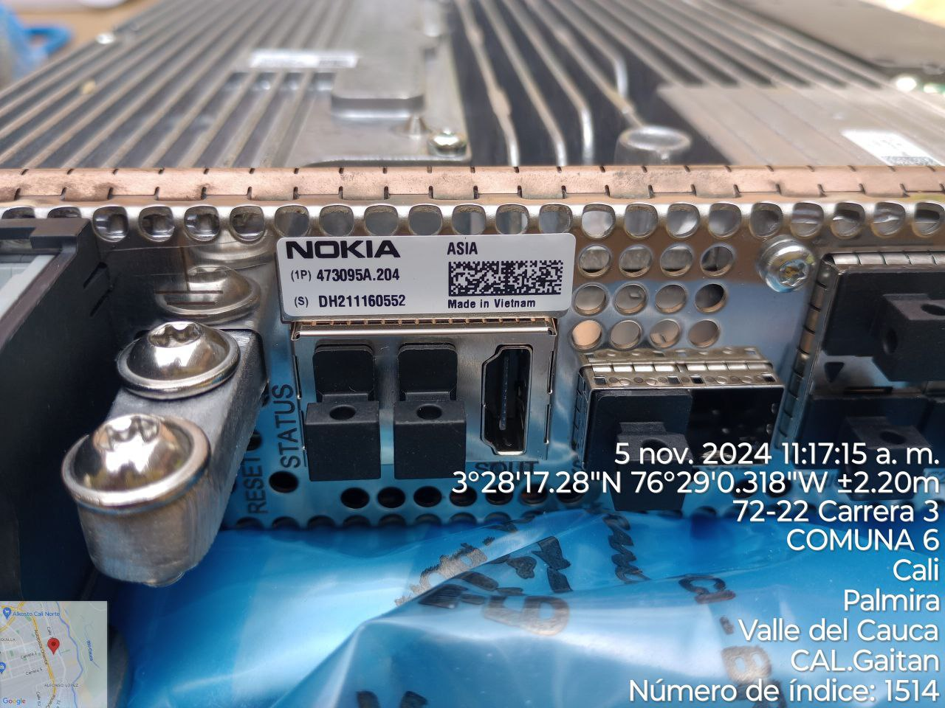

 | El presente Reporte de Falla, avala el intercambio de propiedad del equipo registrado en éste informe a Nokia Colombia, sujeto
 | al Contrato de soporte vigente entre Nokia Colombia y el cliente

 |  | Comcel Care Aranda - WBS: W-0403-RE-02
 |  | Comcel Care Barranquilla - WBS: W-0403-RE-07
 |  | Comcel Care Bucaramanga - WBS: W-0403-RE-08
 |  | Comcel Care Cali Acopi - WBS: W-0403-RE-10
 |  | Comcel Care Cali Prados del Limonar - WBS: W-0403-RE-09
 |  | Comcel Care Cartagena - WBS: W-0403-RE-11
 |  | Comcel Care Cucuta Bco Santander - WBS: W-0403-RE-13
 |  | Comcel Care Cucuta La Merced - WBS: W-0403-RE-12
 |  | Comcel Care Florencia - WBS: W-0403-RE-14
 |  | Comcel Care Ibague - WBS: W-0403-RE-15
 |  | Comcel Care Medellin - WBS: W-0403-RE-16
 |  | Comcel Care Neiva - WBS: W-0403-RE-17
 |  | Comcel Care Pasto - WBS: W-0403-RE-18
 |  | Comcel Care Pereira - WBS: W-0403-RE-19
 |  | Comcel Care Prado - WBS: W-0403-RE-03
 |  | Comcel Care Santa Marta - WBS: W-0403-RE-20
 |  | Comcel Care Sincelejo - WBS: W-0403-RE-21
 |  | Comcel Care Tunja Florida Parque - WBS: W-0403-RE-22
 |  | Comcel Care Tunja San Martin - WBS: W-0403-RE-23
 |  | Comcel Care Valledupar - WBS: W-0403-RE-24
 |  | Comcel Care Varta - WBS: W-0403-RE-06
 |  | Comcel Care Venecia - WBS: W-0403-RE-05
 |  | Comcel Care Villavicencio La Esperanza - WBS: W-0403-RE-27
 |  | Comcel Care Villavicencio La Florida - WBS: W-0403-RE-25
 |  | Comcel Care Villavicencio Los Rosales - WBS: W-0403-RE-26
 |  | Comcel Instalaciones Barranquilla - WBS: W-0403-RE-29
 |  | Comcel Instalaciones Bogota - WBS: W-0403-RE-28
 |  | Comcel Instalaciones Cali - WBS: W-0403-RE-30
 |  | Comcel Instalaciones Medellin - WBS: W-0403-RE-31
 |  | Comcel Instalaciones Pereira - WBS: W-0403-RE-32

